AM und Bildung
Arbeitmarkt und Bildung in Wien
 | May-24

Arbeitsmarktdaten im Kontext von Bildungsabschlüssen:
Das mit Abstand höchste Arbeitslosigkeitsrisiko haben Personen, die keinen über die Pflichtschule hinausgehenden Bildungsabschluss vorweisen können.

Wichtige Arbeitsmarktdaten auf einen Blick

 |  |  | Veränd. zum Vorjahr
 | Bestand/Quote |  | absolut | in%

Arbeitslose Personen | 112,296 |  | 8,700 | 8.4%
Frauen | 47,107 |  | 2,517 | 5.6%
Männer *) | 65,189 |  | 6,183 | 10.5%
Unselbständig Beschäftigte | 926,001 |  | 7,965 | 0.9%
Frauen | 448,762 |  | 5,972 | 1.3%
Männer *) | 477,239 |  | 1,993 | 0.4%
Arbeitslosenquote - nationale Berechnung | 10.8% |  | 0.7% | -Punkte
Frauen | 9.5% |  | 0.4% | -Punkte
Männer *) | 12.0% |  | 1.0% | -Punkte

 | arbeitslose Personen |  | offene Stellen

 | Bestand | Anteil | Bestand | Anteil

Gesamt | 112,296 | 100% | 17,292 | 100%
maximal Pflichtschule | 54,156 | 48.2% | 7,221 | 41.8%
Lehre | 21,019 | 18.7% | 4,855 | 28.1%
Mittlere technisch-gewerbliche Schule | 656 | 0.6% | 33 | 0.2%
Mittlere kaufmännische Schule | 1,839 | 1.6% | 57 | 0.3%
sonstige mittlere Schule | 2,268 | 2.0% | 793 | 4.6%
Allgemeinbildende höhere Schule | 10,549 | 9.4% | 105 | 0.6%
Höhere technisch-gewerbliche Schule | 2,112 | 1.9% | 679 | 3.9%
Höhere kaufmännische Schule | 1,790 | 1.6% | 284 | 1.6%
sonstige höhere Schule | 3,045 | 2.7% | 1,910 | 11.0%
Akademie | 317 | 0.3% | 95 | 0.5%
Fachhochschule | 1,374 | 1.2% | 643 | 3.7%
Universität, Hochschule, Pädagogische Hochschule | 12,995 | 11.6% | 617 | 3.6%

48,2% der arbeitslosen Personen hat lediglich Pflichtschulausbildung, 18,7% verfügen über einen Lehrabschluss; in Summe weisen 66,9% aller arbeitslosen Personen maximal Lehrausbildung auf. Personen mit Lehrabschluss sind allerdings im Vorteil: 28,1% der (sofort verfügbaren) offenen Stellen verlangt diese Qualifikation.

Bestand arbeitsloser Personen nach Ausbildung und Geschlecht

 | Frauen N = 47.107 | Männer *) N = 65.189
Pflichtschule | 45.9% | 49.9%
Lehre | 15.3% | 21.2%
BMS | 5.0% | 3.7%
AHS | 10.1% | 8.9%
BHS | 6.7% | 5.8%
Uni, FH, Akademie | 16.8% | 10.4%

Bei der differenzierten Betrachtung arbeitsloser Personen nach Geschlecht zeigt sich ein Unterschied beim Anteil von Personen mit Pflichtschulausbildung (Männer: 49,9%, Frauen: 45,9%), noch deutlicher ist der Unterschied beim Anteil von Personen mit Lehrabschluss: 15,3% der arbeitslosen Frauen, aber 21,2% der arbeitslosen Männer haben eine Lehrausbildung absolviert.

Arbeitslosenquote1 nach Ausbildung

 | Mai 24 | Mai 23 | ALQ-Gesamt | ALQ-Gesamt
Pflichtschulausbildung | 29.6% | 29.3% | 10.8% | 10.1%
Lehrausbildung | 10.7% | 9.9% | 10.8% | 10.1%
BMS | 7.0% | 5.6% | 10.8% | 10.1%
AHS | 8.5% | 8.9% | 10.8% | 10.1%
BHS | 6.2% | 5.7% | 10.8% | 10.1%
Akadem. Ausbildung, FH | 4.1% | 3.8% | 10.8% | 10.1%

Arbeitslosenquote1 nach Ausbildung im Zeitverlauf
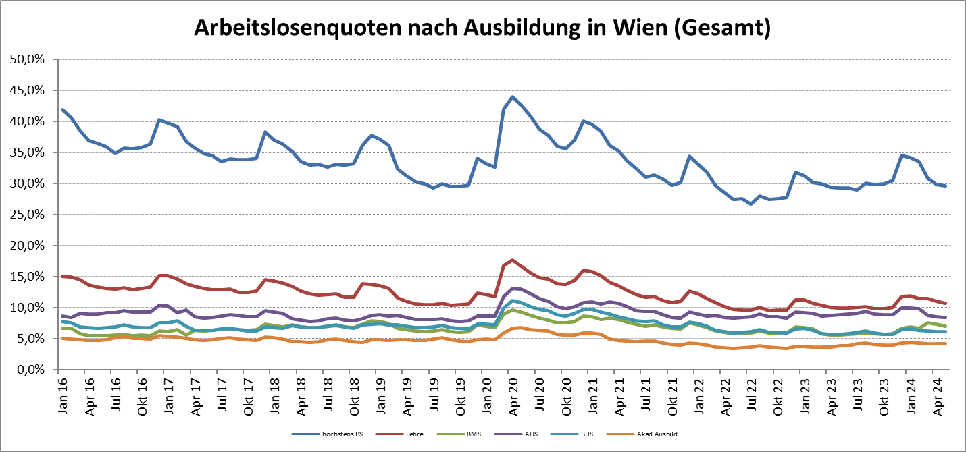

1 Vorgemerkte Arbeitslose einer Bildungsebene bezogen auf das Arbeitskräftepotential (Arbeitslose + unselbstständig Beschäftigte des Jahres) derselben Bildungsebene; die Gliederung der Beschäftigtenbasis nach Bildungsabschluss wurde nach Ergebnissen der Arbeitskräfteerhebung (unselbeständig Erwerbstätige nach LFK) errechnet

verwendete Abkürzungen:
AHS: Allgemeinbildende höhere Schule
BHS: Berufsbildende höhere Schule (Höhere technisch-gewerbliche Schule, Höhere kaufmännische Schule, Sonstige höhere Schule)
BMS: Berufsbildende mittlere Schule (Mittlere technisch-gewerbliche Schule, Mittlere kaufmännische Schule, Sonstige mittlere Schule)

*) Männer und Personen mit alternativem Geschlechtseintrag

